Лист2
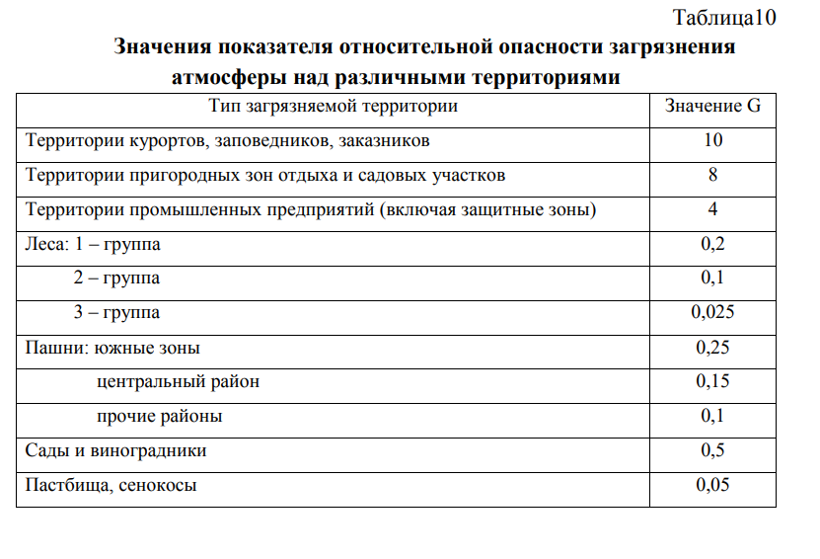
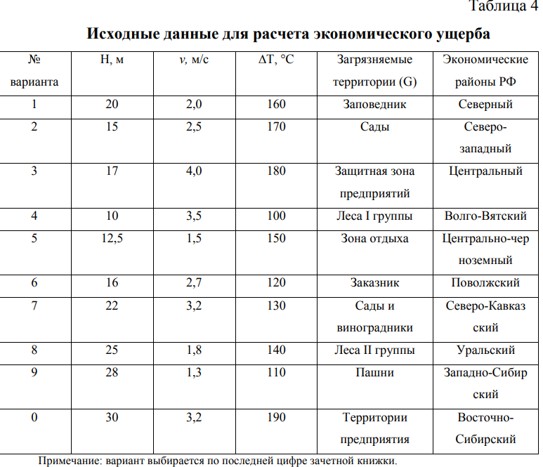
№ | примесь | мi | y | g | h% | v м/c | Ai | fi | Ма | U
1 | NO2 | 60.84 | 2.4 | 4 | - | 0.8 | 25 | 0.87378640777 | 1521 | 12758.679612
2 | Сажа | 76.05 | 2.4 | 4 | 80 | - | 200 | 0.54451166811 | 15210 | 79507.41573
3 | Свинец | 15.21 | 2.4 | 4 | - | 0.6 | 3333.3333333 | 0.77669902913 | 50700 | 378034.95146
 |  |  |  |  |  |  |  |  | 67431 | 470301.0468
∆Т | 190
ф | 3.5333333333
H | 30
v | 3.2
y | 2.4 |  | NO2 | Сажа | Свинец | Пыль | CO
 |  |  | 0.04 | 0.005 | 0.0003 | 0.15 | 3

 |  |  | Mj | Mj | Mj | Mj | Mj
 |  |  | 60.84 | 76.05 | 15.21

 |  | U= | 161834.4 |  |  |  | 0.52460392404
 |  |  |  |  |  |  | 0.72429546736

 | 0.11558021267

 | 1521

Лист3
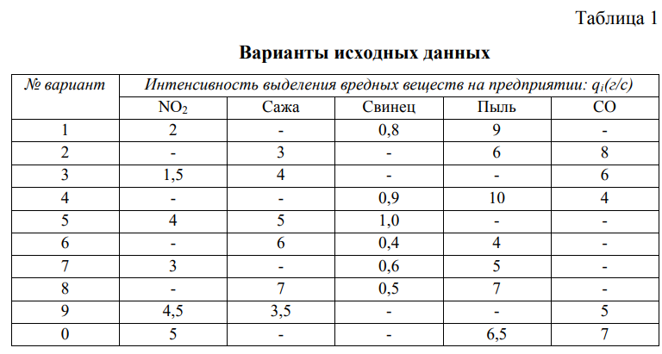
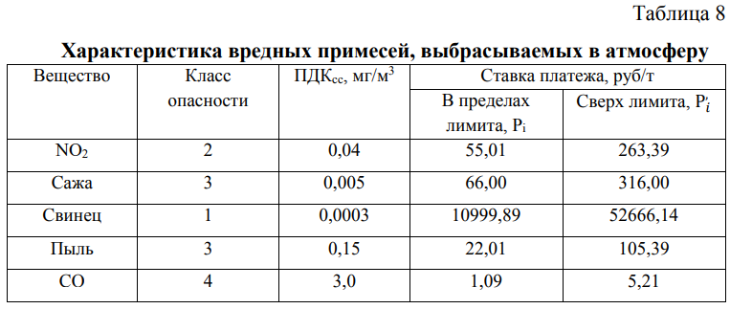
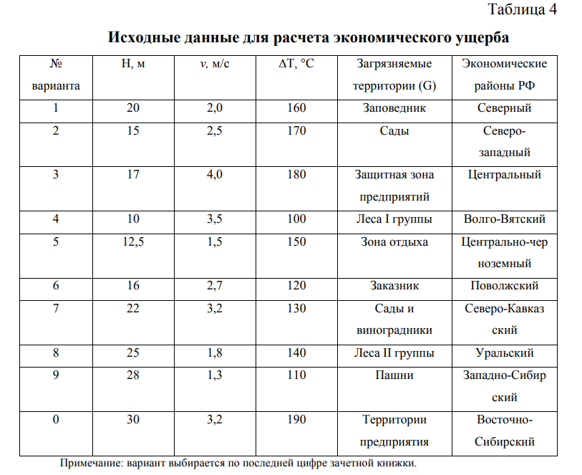
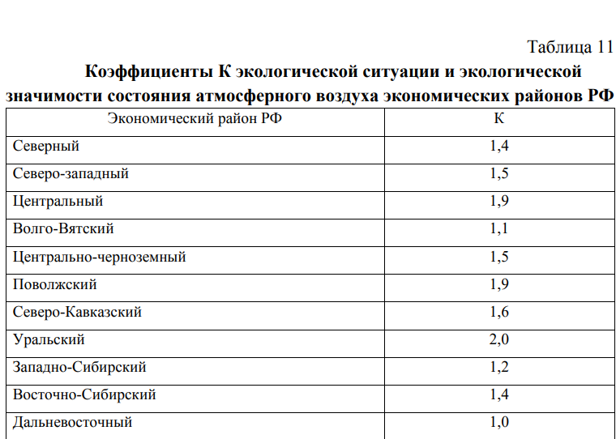
Примеси | Pi, руб/год | Mi, т/год | Mi - Мni | Pi Mi | Рi , (Mi - Мni) | Рi, руб/год | K | 1.4
NO2 | 55.01 | 60.84 | 60.04 | 3346.8084 | 3302.8004 | 6649.6088 | Мni | 0.8
сажа | 66 | 76.05 | 75.25 | 5019.3 | 4966.5 | 9985.8
свинец | 10999.89 | 15.21 | 14.41 | 167308.3269 | 158508.4149 | 325816.7418
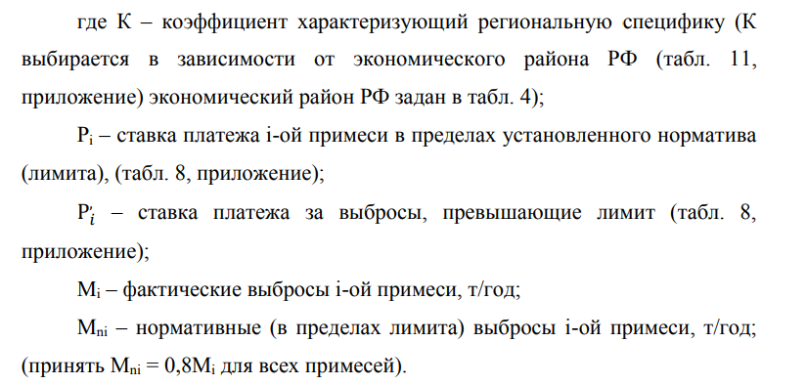
 |  |  |  |  |  | 342452.1506

Р | 479433.01084

